상품제안서
동아 스터디 세트 | 상품코드: S40747

 |  |  |  |  |  |  | 02-713-8555 | www.synergygift.co.kr
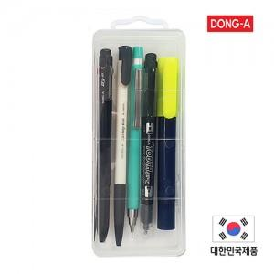

【상세/제작정보】 | <p><span style="font-size: 14pt;">※ 기본수량(150세트) 이상 : 펜 4종 1면인쇄 무료(컴퓨터용 싸인펜 제외)</span>&nbsp;</p><p><span style="font-size: 14pt;">※ 케이스인 실크인쇄 별도문의</span></p>

【인쇄/포장옵션】 | 실크 / 플라스틱케이스

【공급단가】 | 수량 | 150~ | 300~ | 500~ | 1,000~ | 3,000~
*VAT별도 | 단가 | 3,700원 | 3,540원 | 3,450원 | 3,370원 | 3,310원

【상품 URL】 | https://www.synergygift.co.kr:443/src/goods_detail.php?gdno=40747

